1面料验布
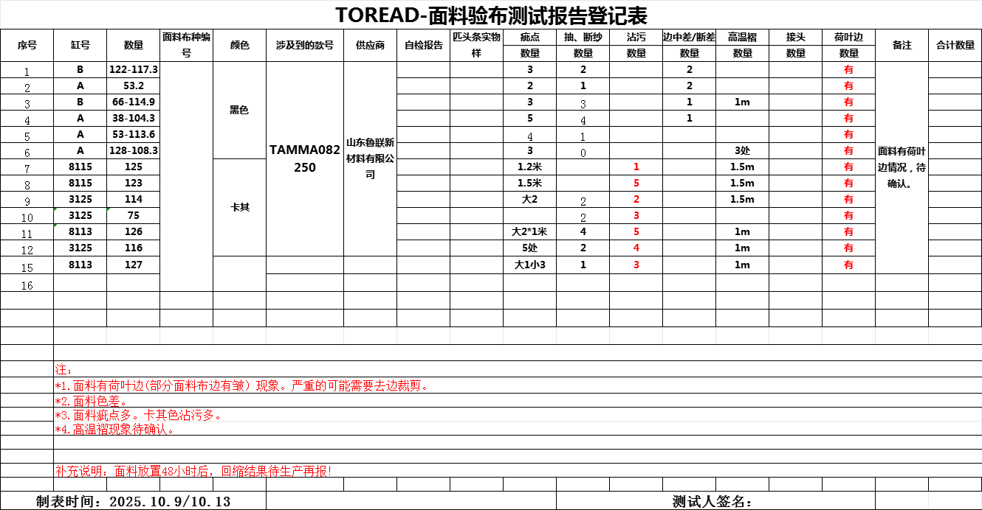
TOREAD-面料验布测试报告登记表
序号 | 缸号 | 面料布种编号 | 颜色 | 涉及到的款号 | 供应商 | 自检报告 | 匹头条实物样 | 疵点 | 断纱 | 色点 | 色杠 | 折痕 | 断头 | 合计数量 | 备注
 |  |  |  |  |  |  |  | 数量 | 数量 | 数量 | 数量 | 数量 | 数量
1 | 2688-13-72 | FW13010 | 黑色 | 91561-92562 | 汇良 |  |  | 1 | 1 | 2 |  | 3 | 2
2 | 2688-9-34 |  | 黑色 | 91561-92562 | 汇良 |  |  |  |  |  | 3 | 1 | 2
3 | 15-89-80 |  | 黑色 | 91561-92562 | 汇良 |  |  | 3 | 2 |  | 3 |  | 2
4 | 2688-7-65 |  | 黑色 | 91561-92562 | 汇良 |  |  |  |  | 1 | 1 | 1 | 2
5 | 2681-2-64 |  | 黑色 | 91561-92562 | 汇良 |  |  | 3 | 2 | 3 | 1 | 1 | 1
6 | 997-4-82 |  | 卡其色 | 91561-92562 | 汇良 |  |  | 1 | 2 |  | 3 | 2
7 | 997-5-65 |  | 卡其色 | 91561-92562 | 汇良 |  |  |  | 3 | 2 |  | 2
8 | 998-8-65 |  | 海鸥灰 | 91561-92562 | 汇良 |  |  | 3 | 1 |  | 3 |  | 2
9 | 998-5-65 |  | 海鸥灰 | 91561-92562 | 汇良 |  |  | 3 |  | 1 |  |  | 1
10 | 2288-6-94 |  | 极地白 | 91561-92562 | 汇良 |  |  | 3 | 2 |  |  |  | 1
11 | 3A2-2-46 |  | 极地白 | 91561-92562 | 汇良 |  |  | 3 | 1 | 1 | 3 | 2
12 | 2288-3-69 |  | 极地白 | 91561-92562 | 汇良 |  |  | 4 |  | 3 |  | 3 | 1

制表时间： |  |  |  |  |  |  |  |  | 测试人签名:
测试要求： 1、面料到厂第一时间做测试，根据面料的实际情况，可每缸抽取1-2卷过验布机。

